Error
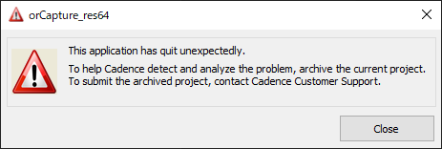

This application has quit unexpectedly.

To help Cadence detect and anlyze the problem, archive the current project.
To submit the archived project, contact Cadence Customer Support.

このアプリケーションは予期せず終了しました。
ケイデンスが問題を検出して分析できるように、現在のプロジェクトをアーカイブします。
アーカイブされたプロジェクトを提出するには、ケイデンスカスタマーサポートに連絡してください。

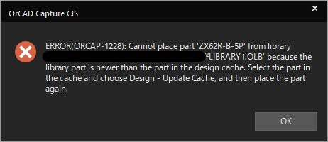

 | Error from library part is newer than the part in the design cache.

 | キャッシュを更新するだけ

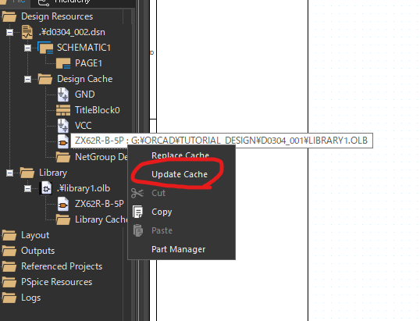

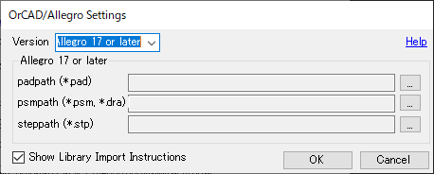

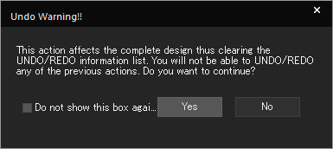

 | This action affects the complete design thus clearing thte UNDO/REDO
 | information list.
 | You will not be able to UNDO/REDO any of the previous actions. Do you want to continue?

 | このアクションは完全な設計に影響を与えるため、UNDO / REDO情報リストがクリアされます。以前のアクションを元に戻す/やり直すことはできません。続けたいですか？

Warning
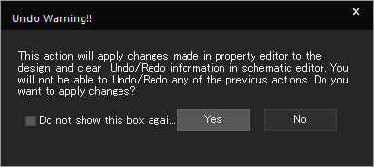

This action will aplly changes made in property editor to the design, and clear Undo/Redo information in schematic editor.
You will not be able to Undo/Redo any of the previous actions. Do you want to apply changes?

このアクションにより、プロパティエディターで行われた変更がデザインに適用され、回路図面エディターで元に戻す/やり直しの情報がクリアされます。
以前のアクションを元に戻す/やり直すことはできません。 変更を適用しますか？

PropertyEditor
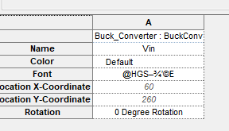
Parts

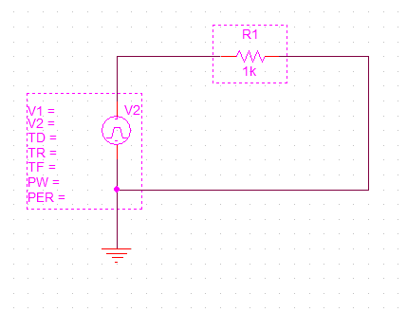

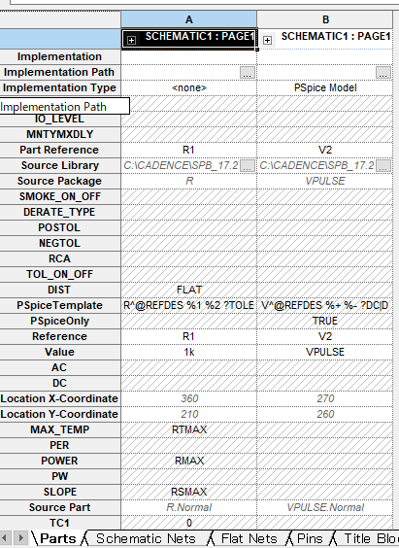

Schematic Nets

 | 選択してからダブルクリック

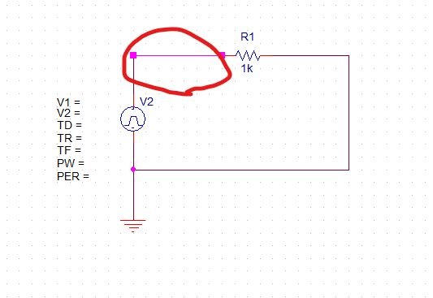

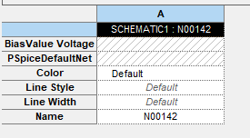

［Pins］タブ

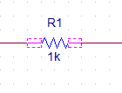

［Title Blocks］タブ

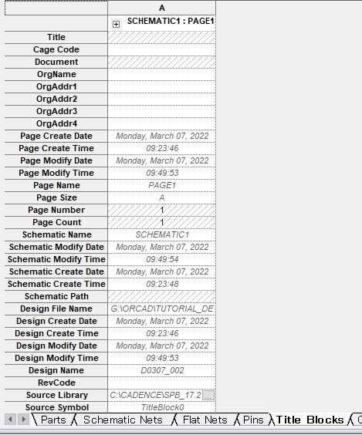

［Globals］タブ

［Ports］タブ

［Aliases］タブ

Toolバー
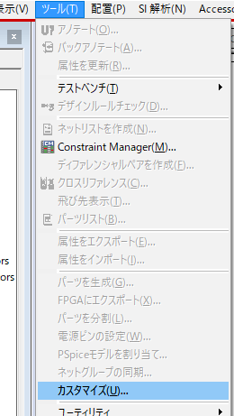
ツール>カスタマイズ

